申請書
背景に色のついているセル内のみ、入力してください。
※自動計算が入っているセルがあります（宿泊費や交通費などの金額を入力すると、自動で申請額が計算されます）

 |  |  |  |  | 年 月 日
「くらしたい国、富山」推進本部
本部長 新田 八朗 様
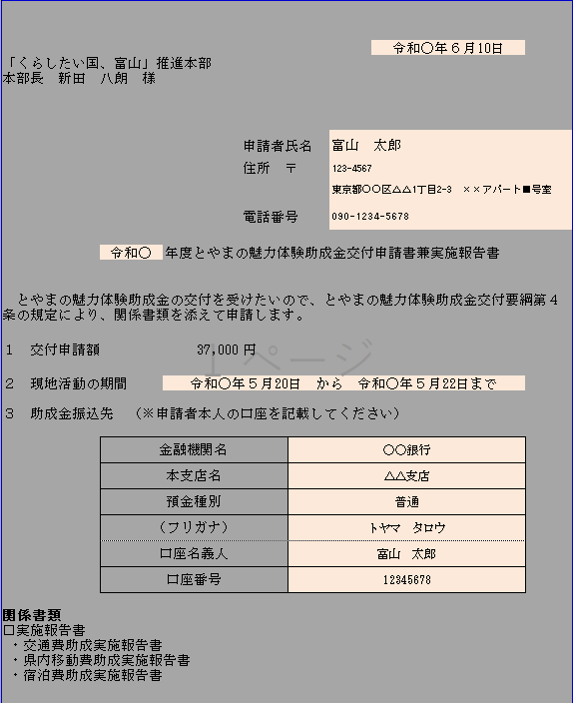
記入例

 |  |  |  | 申請者氏名
 |  |  |  | 住所 〒

 |  |  |  | 電話番号

 |  |  | 年度とやまの魅力体験助成金交付申請書兼実施報告書

とやまの魅力体験助成金の交付を受けたいので、とやまの魅力体験助成金交付要綱第４条の規定により、関係書類を添えて申請します。

１ 交付申請額 |  | 0 |  | 円

２ 現地活動の期間 年 |  |  | 年 月 日 から 年 月 日まで

３ 助成金振込先 （※申請者本人の口座を記載してください）

 | 金融機関名
 | 本支店名
 | 預金種別
 | （フリガナ）
 | 口座名義人
 | 口座番号

関係書類
□実施報告書
・交通費助成実施報告書
・県内移動費助成実施報告書
・宿泊費助成実施報告書

交通費実施報告書
背景に色のついているセル内のみ、入力してください。
※自動計算が入っているセルがあります（宿泊費や交通費などの金額を入力すると、自動で申請額が計算されます）
交通費助成実施報告書
１ 現地活動の結果と今後の活動予定
現地活動の結果（現地活動により確認したこと、分かったこと、所感等を記載すること。）

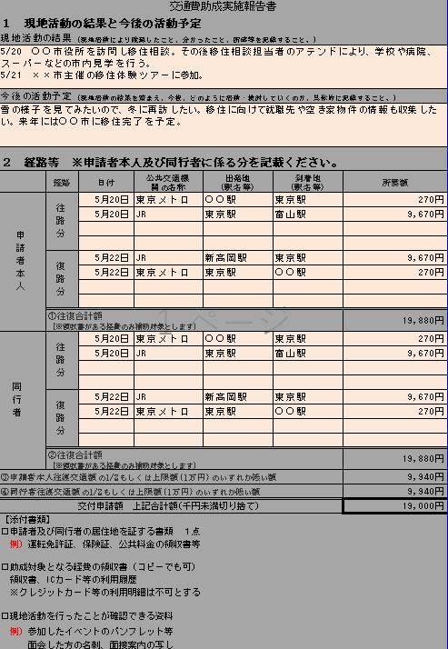
記入例

今後の活動予定（現地活動の結果を踏まえ、今後、どのように活動・検討していくのか、具体的に記載すること。）

２ 経路等 ※申請者本人及び同行者に係る分を記載ください。
 | 経路 | 日付 | 公共交通機 関の名称 | 出発地 （駅名等） | 到着地 （駅名等） | 所要額
申請者本人 | 往路分

 | 復路分

 | ①往復合計額 （※領収書がある経費のみ補助対象とします） |  |  |  |  | 0円
同行者 | 往路分

 | 復路分

 | ②往復合計額 （※領収書がある経費のみ補助対象とします） |  |  |  |  | 0円
③申請者本人往復交通額の1/2もしくは上限額(1万円)のいずれか低い額 |  |  |  |  |  | 0円
④同行者往復交通額の1/2もしくは上限額(1万円)のいずれか低い額 |  |  |  |  |  | 0円
交付申請額 上記合計額(千円未満切り捨て） |  |  |  |  |  | 0円
【添付書類】
□申請者及び同行者の居住地を証する書類 １点
例）運転免許証、保険証、公共料金の領収書等

□助成対象となる経費の領収書（コピーでも可）
領収書、ICカード等の利用履歴
※クレジットカード等の利用明細は不可とする

□現地活動を行ったことが確認できる資料
例）参加したイベントのパンフレット等
面会した方の名刺、面接案内の写し

県内移動費実施報告書
背景に色のついているセル内のみ、入力してください。
※自動計算が入っているセルがあります（宿泊費や交通費などの金額を入力すると、自動で申請額が計算されます）
県内移動費助成実施報告書

３ 経路等 ※申請者本人及び同行者に係る分を記載ください。
 | 経路 | 日付 | 名称 | 出発地 | 到着地 | 所要額
申請者本人 | 公共交通

 | レンタカー

 | ①往復合計額（※領収書がある経費のみ補助対象とします） |  |  |  |  | 0円
同行者 | 公共交通

 | ②往復合計額（※領収書がある経費のみ補助対象とします） |  |  |  |  | 0円
③申請者本人の経費の1/2もしくは上限額(５千円)のいずれか低い額 |  |  |  |  |  | 0円
④同行者の経費の1/2もしくは上限額(５千円)のいずれか低い額 |  |  |  |  |  | 0円
交付申請額 上記合計額（千円未満切り捨て） |  |  |  |  |  | 0円
【添付書類】
□申請者及び同行者の居住地を証する書類 １点
例）運転免許証、保険証、公共料金の領収書等

□助成対象となる経費の領収書（コピーでも可）
領収書、ICカードの利用履歴
※クレジットカード等の利用明細は不可とする

□現地活動を行ったことが確認できる資料
例）参加したイベントのパンフレット等
面会した方の名刺、面接案内の写し

宿泊費実施報告書
背景に色のついているセル内のみ、入力してください。
※自動計算が入っているセルがあります（宿泊費や交通費などの金額を入力すると、自動で申請額が計算されます）
宿泊費助成実施報告書

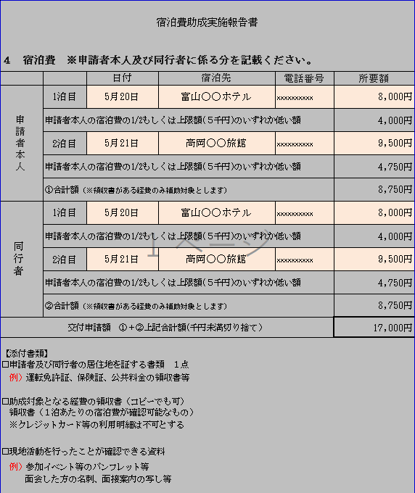
記入例
４ 宿泊費 ※申請者本人及び同行者に係る分を記載ください。
 |  | 日付 | 宿泊先 | 電話番号 | 所要額
申請者本人 | 1泊目
 | 申請者本人の宿泊費の1/2もしくは上限額(５千円)のいずれか低い額 |  |  |  | 0円
 | 2泊目
 | 申請者本人の宿泊費の1/2もしくは上限額(５千円)のいずれか低い額 |  |  |  | 0円
 | ①合計額（※領収書がある経費のみ補助対象とします） |  |  |  | 0円
同行者 | 1泊目
 | 申請者本人の宿泊費の1/2もしくは上限額(５千円)のいずれか低い額 |  |  |  | 0円
 | 2泊目
 | 申請者本人の宿泊費の1/2もしくは上限額(５千円)のいずれか低い額 |  |  |  | 0円
 | ②合計額（※領収書がある経費のみ補助対象とします） |  |  |  | 0円
交付申請額 ①＋②上記合計額（千円未満切り捨て） |  |  |  |  | 0円

【添付書類】
□申請者及び同行者の居住地を証する書類 １点
例）運転免許証、保険証、公共料金の領収書等

□助成対象となる経費の領収書（コピーでも可）
領収書（１泊あたりの宿泊費が確認可能なもの）
※クレジットカード等の利用明細は不可とする

□現地活動を行ったことが確認できる資料
例）参加イベント等のパンフレット等
面会した方の名刺、面接案内の写し等

